スクロール 機能
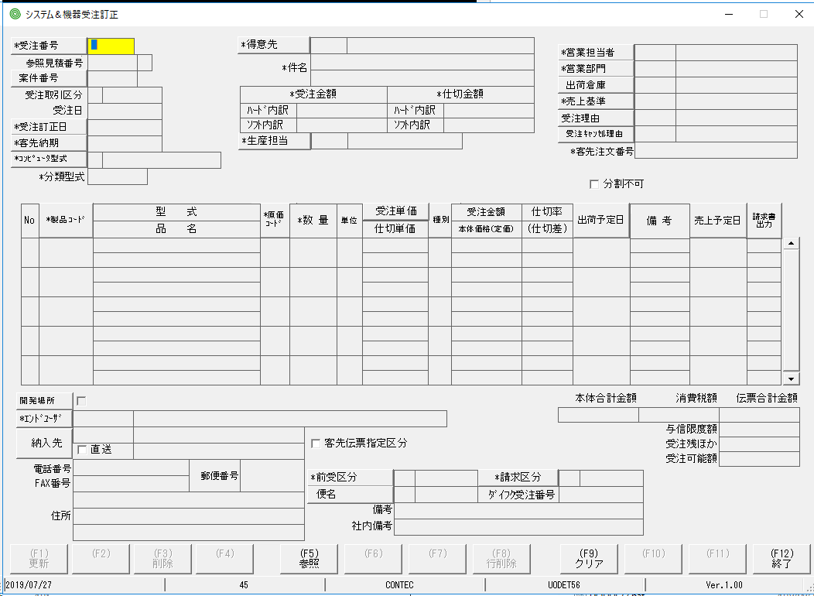
Nội dung test:
 | Đối những giao diện có con lăn scroll thì check xem khi lăn chuột hoặc kéo lên, kéo xuống có gì lạ không? Toàn bộ data có thấy hết không?

Tab、Enterのカーソル処理
Nội dung test:
 | Thứ tự của con trỏ khi bấm phim Tab và bấm Enter là phải giống nhau.
 | Kiểm tra thứ tự di chuyển của con trỏ xem có gì lạ không(nhảy lung tung không tuân theo 1 trật tự nào ..v..v..)

Cách fix:
Về cơ bản, thứ tự di chuyển của con trỏ sẽ hoàn toàn giống nhau nếu ta bấm Tab và Enter.
Trong trường hợp thấy thứ tự của con trỏ khi bấm Tab và Enter khác nhau thì tham khảo cách fix ở phía dưới:

 | Trường hợp có GroupBox bao quanh các control như hình bên dưới:

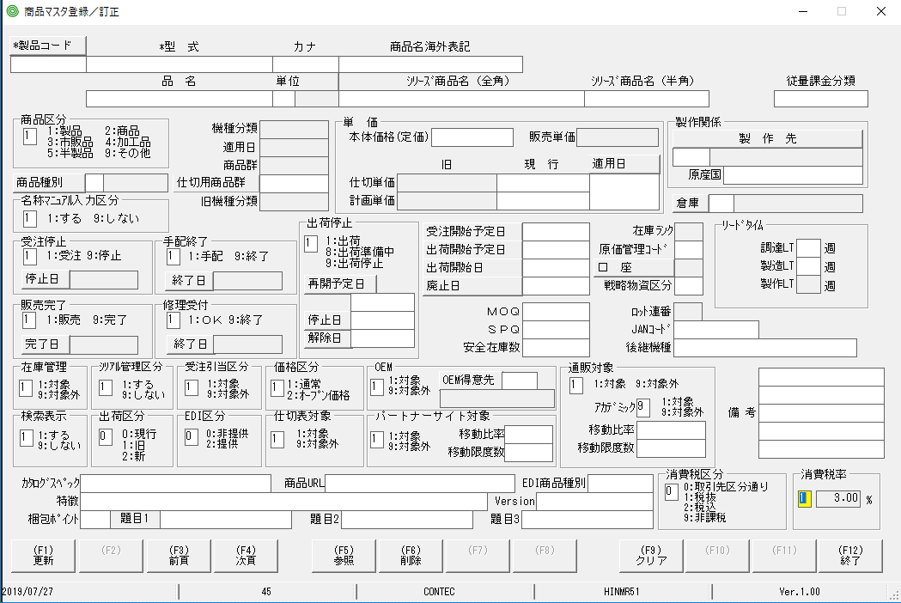

 | Thì ta cần set TabIndex của GroupBox trùng với TabIndex của control đứng đầu trong GroupBox đó

Hai control đang được bôi đỏ này cần phải có TabIndex giống nhau

 | Trong hàm FormLoad sẽ có chỗ set lại toàn bộ TabIndex của các control, thì tại đấy ta sẽ set TabIndex cho GroupBox và control nằm trong GroupBox đó là ok.

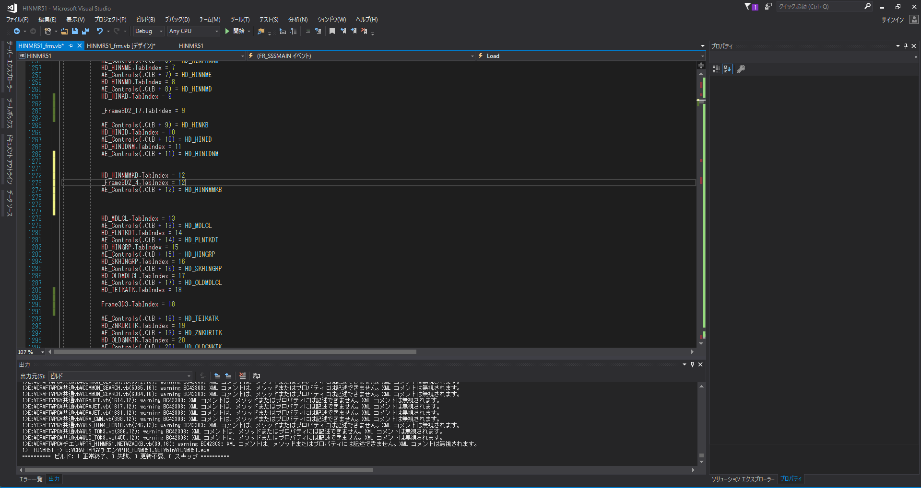

Ở đây ví dụ cho trường hợp:
GroupBox tên là _Frame3D2_4 đang chứa textbox tên là HD_HINNMMKB.

Deleteキー、矢印キー対応
Nội dung test
 | Focus vào 1 textbox bất kỳ và bấm các phím sau rồi quan sát thao tác có gì lạ không
 |  | Bấm phím delete
 |  | Bấm các phím mũi tên lên, xuống, trái, phải
 |  | Bấm phím backspace

 | Khi một textbox được focus
 |  | Focus bằng chuột
 |  | Focus bằng cách bấm nút Tab để con trỏ nhảy đến textbox
 |  | Focus bằng cách bấm Enter để con trỏ nhảy đến textbox

 | *Màu nền chuyển thành màu vàng
 | *Con trỏ chuột sẽ tự động bôi đen 1 ký tự đầu tiên hoặc toàn bộ ký tự trong textbox, hoặc không hề bôi đen
 | *Khi bấm nút mũi tên phải trên bàn phím(→) thì phần bôi đen bởi con trỏ sẽ di chuyển qua phải 1 ký tự
 | *Khi bấm nút mũi tên phải trên bàn phím(→) (tùy vào maxlength của textbox, ví dụ maxlength là 3 => ấn 3 lần)cho đến khi con trỏ di chuyển đến vị trí ký tự cuối cùng trong textbox thì con trỏ sẽ tự động focus qua control tiếp theo

 | *Khi bấm nút mũi tên trái trên bàn phím(←) thì phần bôi đen bởi con trỏ sẽ di chuyển qua trái 1 ký tự
 | *Khi bấm nút mũi tên trái trên bàn phím(←) cho đến khi con trỏ di chuyển đến ký tự đầu tiên trong textbox thì con trỏ sẽ tự động focus lại vào control trước nó

 | *Khi bấm nút mũi tên hướng lên trên (↑) thì con trỏ sẽ tự động focus vào control phía trên nó
 | *Khi bấm nút mũi tên hướng xuống dưới (↓) thì con trỏ sẽ tự động focus vào control phía dưới nó

 | *Khi bấm nút Backspace thì 1 ký tự đứng ngay trước vị trí của con trỏ sẽ bị xóa
 | *Khi bấm nút delete thì ký tự đang được con trỏ bôi đen sẽ bị xóa

Tham khảo source bên dưới để hiểu rõ hơn:
E:\CRAFT\PG\PG完\UODET65.NET - システム受注登録(非課税) - システム＆機器受注登録(海外)

link file .bat
E:\CRAFT\CVT起動用バッチ\UODET65.bat

Cách fix:
 | Thêm hàm ArrowKeyChange() ở event KeyDown của các textbox.
 | Trong trường hợp solution của mình k sử dụng file COMMON_SEARCH.vb thì copy nội dung hàm ArrowKeyChange() bỏ vào sulution của mình rồi gọi ra.

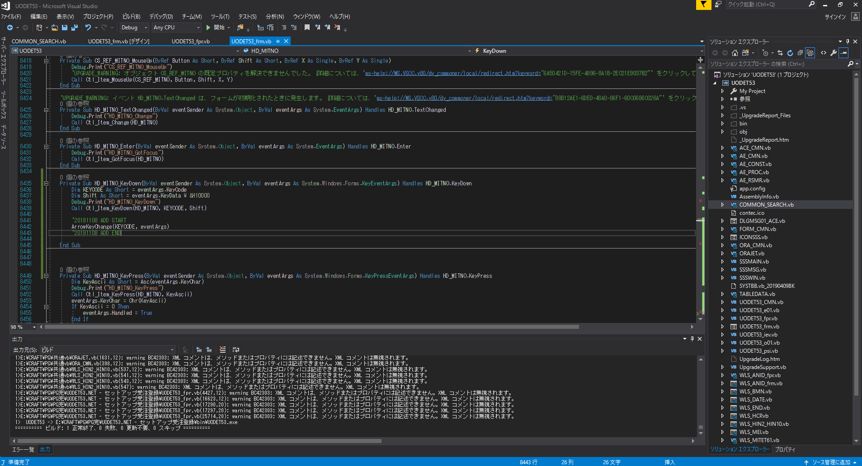
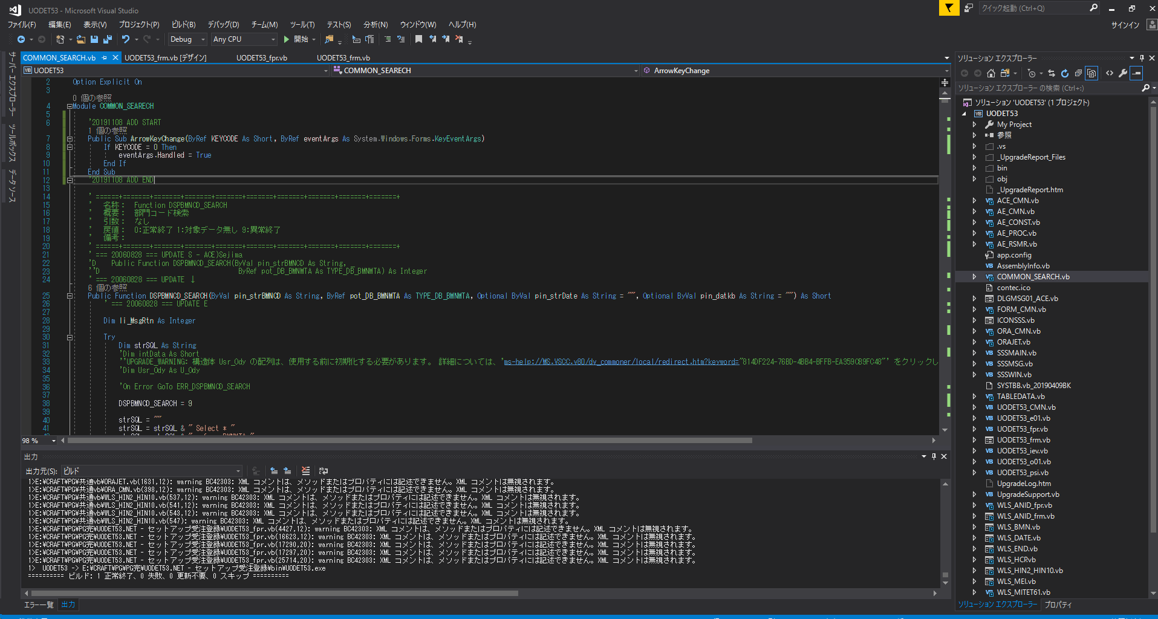

Cách fix mỗi khi bấm nút mũi tên trái hoặc phải chỉ 1 lần mà con trỏ lại nhảy 2 ký tự

データの存在しないラジオボタンの制御
Nội dung test:
 | Giả sử có những giao diện có radio button ngay ở trước mỗi dòng, ví dự như hình bên dưới

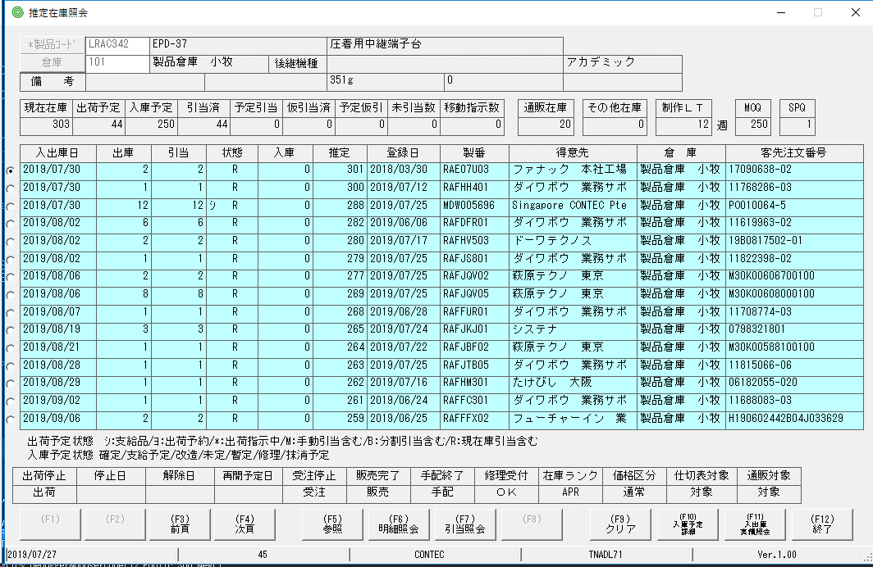

 | Những dòng k có dữ liệu thì radiobutton phải bị disable.

多重起動
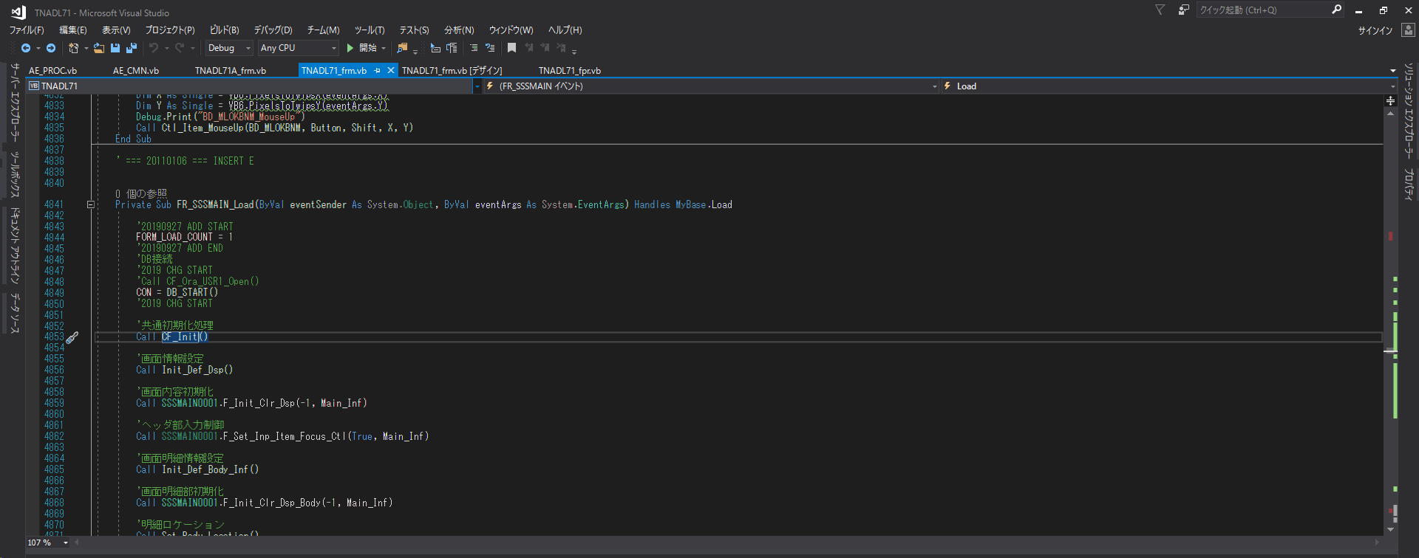
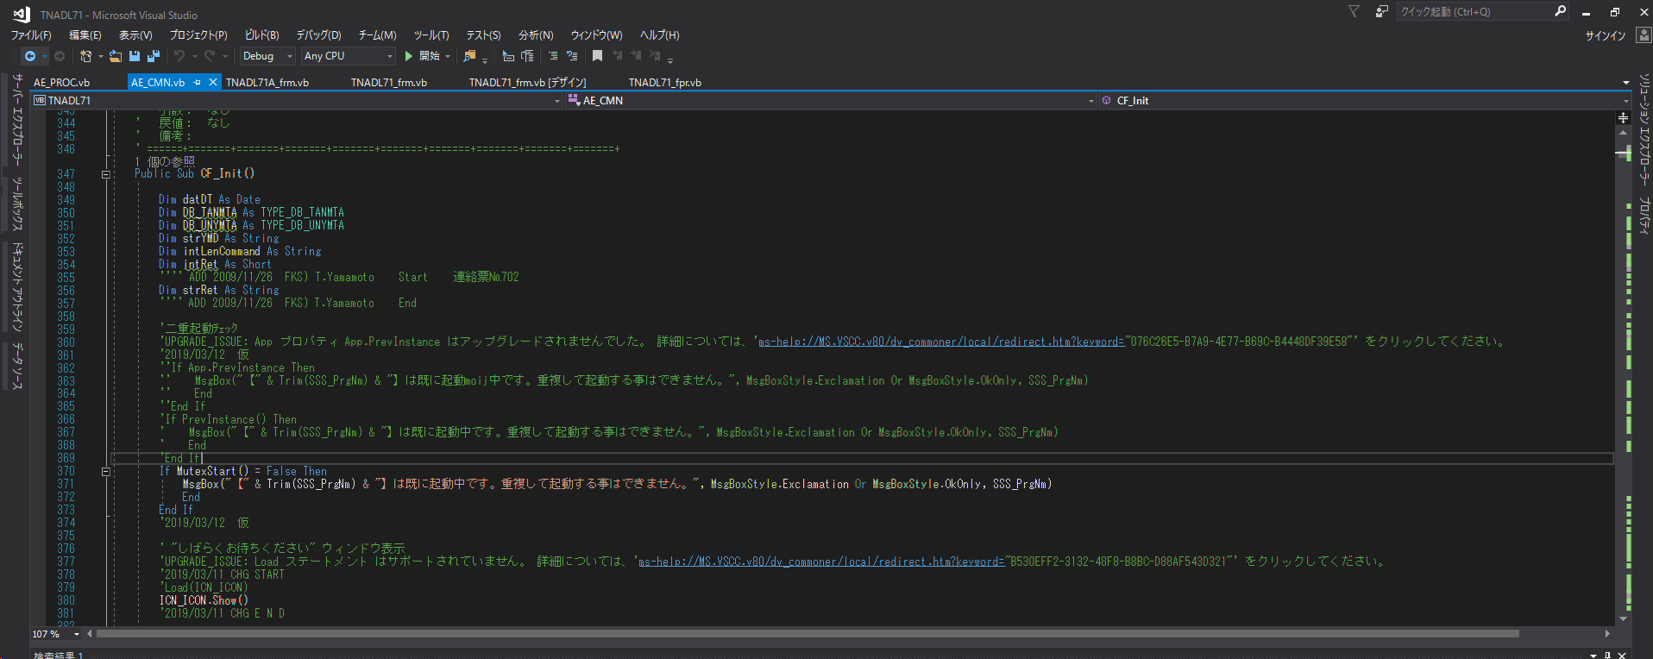
Nội dung test:
 | Tai 1 thời điểm thì 1 form chỉ được 1 và chỉ 1 User khởi động lên.

 | Ví dụ:
 | Khởi dộng form TNADL71 bằng user có ID là CONTEC

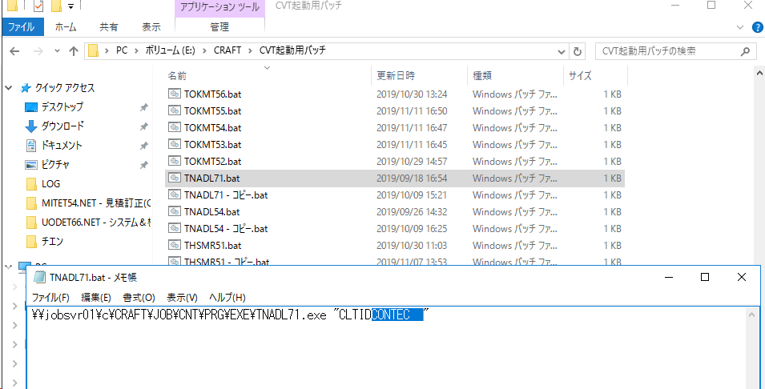

 | Form được hiển thị lên
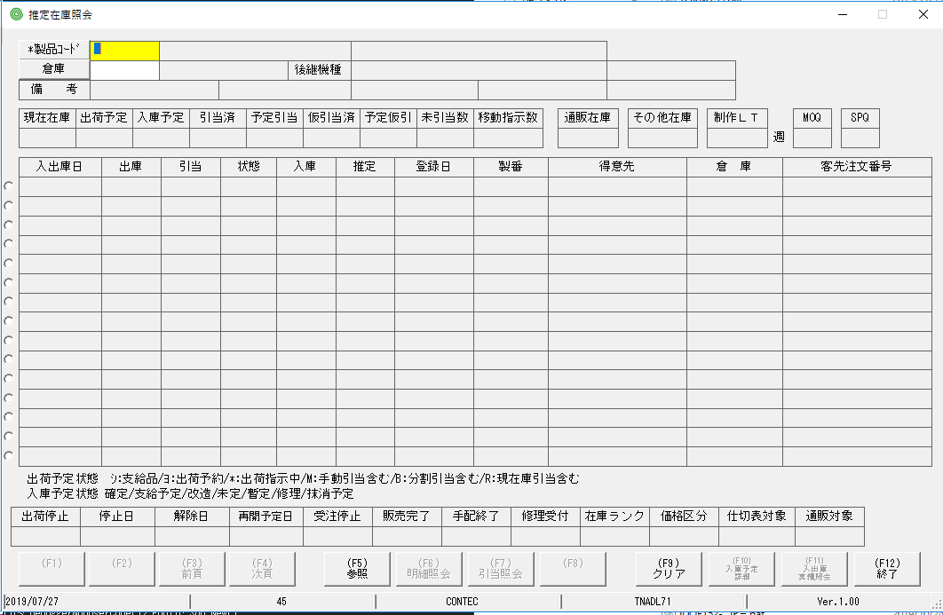

 | Tiếp tục khởi dộng form TNADL71 bằng user có ID là CONTEC. Ở lần thứ 2 này thì sẽ có thông báo như dưới hiện lên:
 | (Không thể khởi động form nhiều lần bằng 1 user)

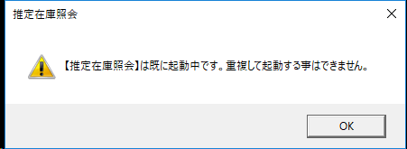

 | Nhưng nếu khởi động form bằng 1 user khác thì vẫn được.

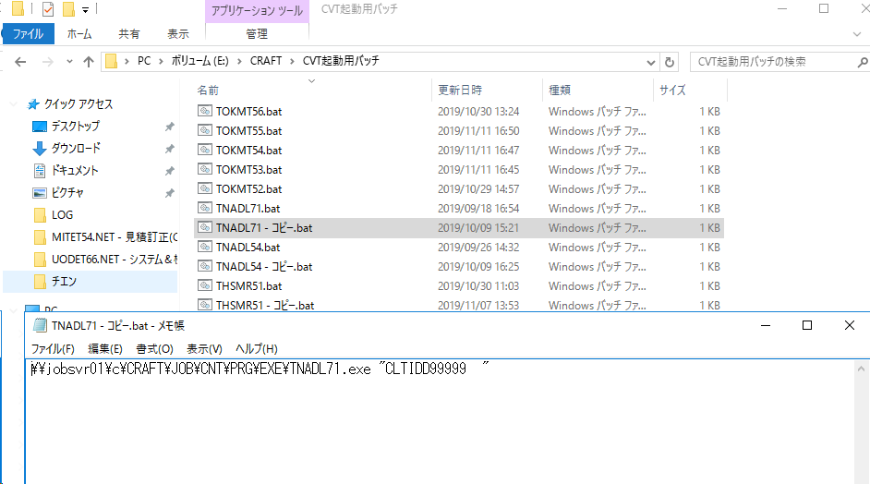

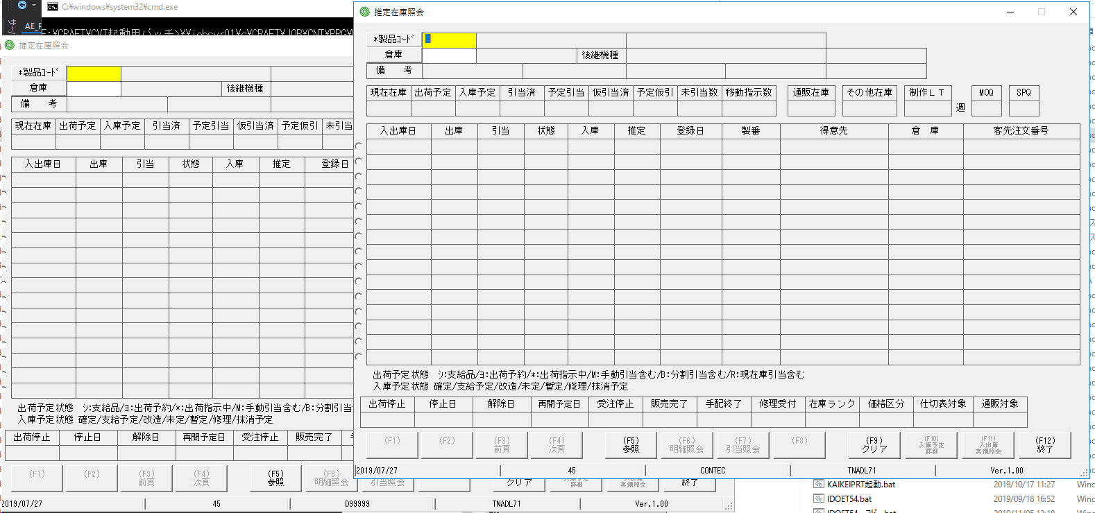

Lưu ý vùng chỗ này không hề có label ngày tháng hay thông tin user đăng nhập gì cả!
 | Ảnh trên mô tả form 推定在庫照会 được mở bằng user CONTECT và D99999

 | Kiểm tra icon của form đã được đổi chưa

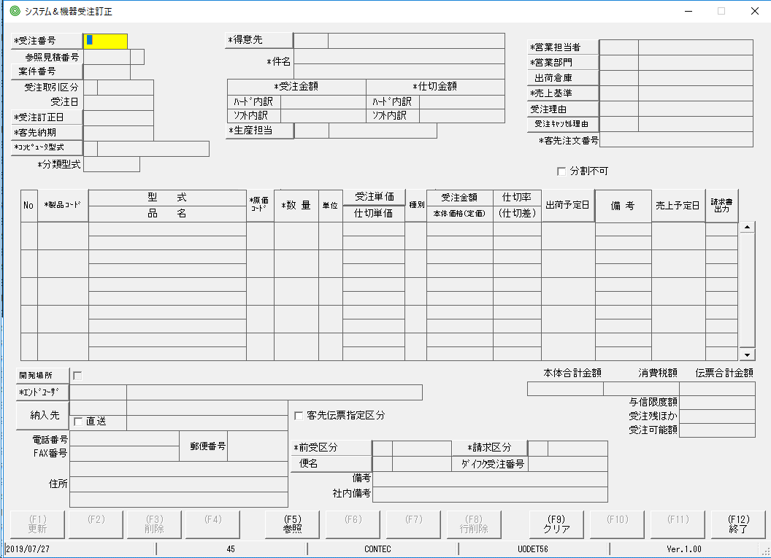

Cách fix
 | Tại sự kiện Formload của form chính ta gọi hàm CF_Init() dùng chung trong file AE_CMN.vn để kiểm tra userID mỗi khi form được mở lên.

Trace-Debug文
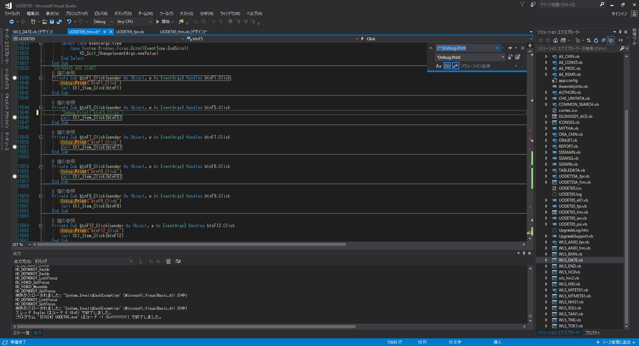
Nội dung
 | Trong source những dòng code chứa lện Debug.Print thì cần phải được comment.

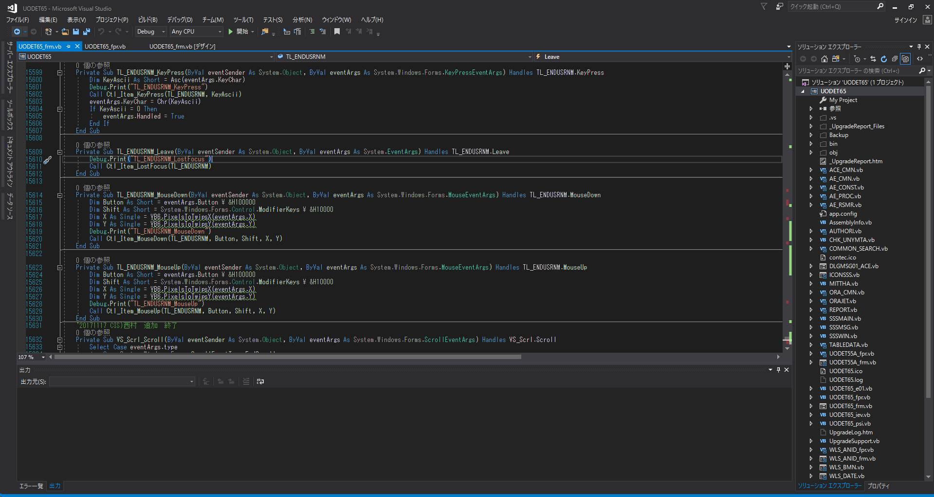

Tham khảo:
 | Có thể dùng regular expression để replalce all những từ Debug.Print thành từ 'Debug.Print.(Nên thật cẩn thận trong việc replace all này!)
 | Sau khi replace all cần check lại xem source có lỗi hay gây ra điều gì sai sai không.
 | [^']Debug.Print => Tìm tất cả những keyword chứa Debug.Print mà ký tự đầu tiên không phải là dấu '
 | (Tránh trường hợp replace 'Debug.Print thành ''Debug.Print, hoặc ''Debug.Print thành '''Debug.Print)

Ctrl＋ｃ,v,x
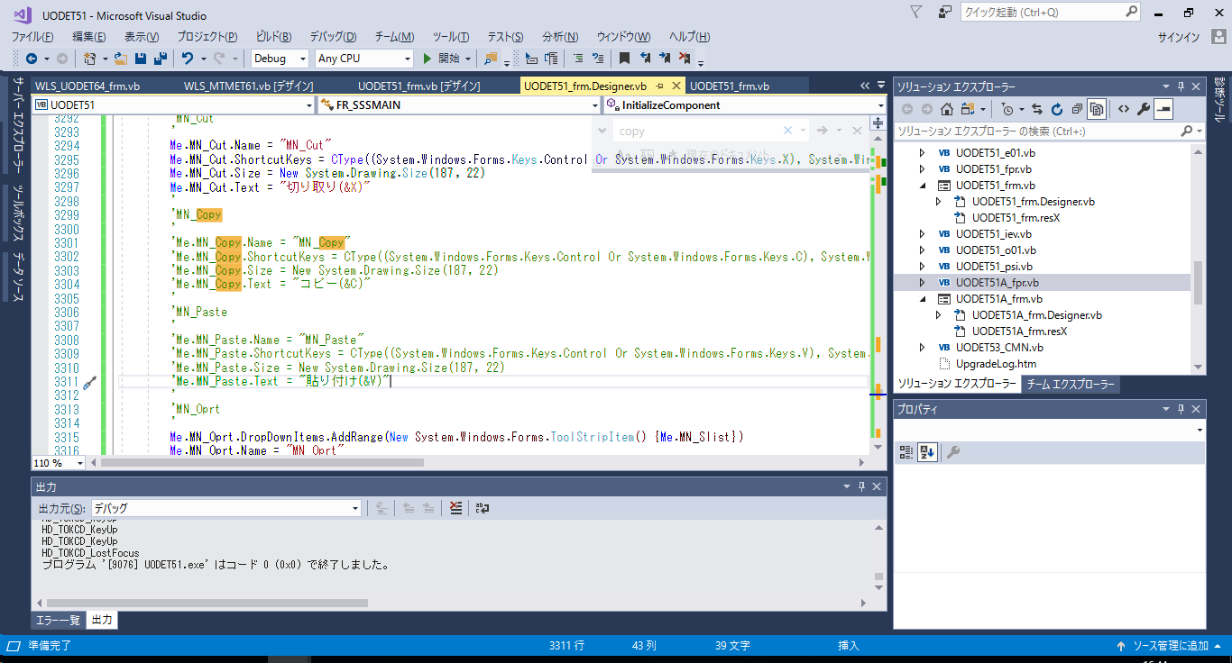
Nội dung test:
 | Bấm Ctrl + X => Toàn bộ nội dung của textbox được copy vào clipboard
 | Bấm Ctrl + V => Toàn bộ nội dung của clipboard được paste vào textbox bắt đầu từ vị trí của con trỏ.
 | Bấm Ctrk + X => Toàn bộ nội dung của textbox được copy vào clipboard và đồng thời nội dung của textbox cũng bị xóa hết.
 | Chỉ bấm C => ko thực hiện xử lý copy
 | Chỉ bấm V => ko thực hiện xử lý paste
 | Chỉ bấm X => ko thực hiện xử lý cut

 | link tham khảo:E:\CRAFT\CVT起動用バッチ\UODET65.bat
Cách fix:
Mỗi textbox đều có chức năng Copy, Paste, Cut
 | Ctrl + C => Copy
 | Ctrl + V => Paste
 | Ctrl + X => Cut

 | Trong event Keydown của form thêm đoạn code xử lý ở dưới là ok.(Ctl_MN_Paste_Click(),Ctl_MN_Copy_Click(), Ctl_Cut_Click() là hàm xử lý đã có sẵn trong source code.)
 | Sau khi thêm đoạn xử lý ở trên thì cần phải xác nhận lại hoạt động của các thao tác Ctrl + C, Ctrl + V, Ctrl + X so với link bên dưới.
 | link tham khảo:E:\CRAFT\CVT起動用バッチ\UODET65.bat

 | Chú ý: Test trường hợp chỉ nhấn phím V hoặc X hoặc C xem sao. Giả sử khi chỉ nhấn phím C mà lại gọi xử lý copy => sai!

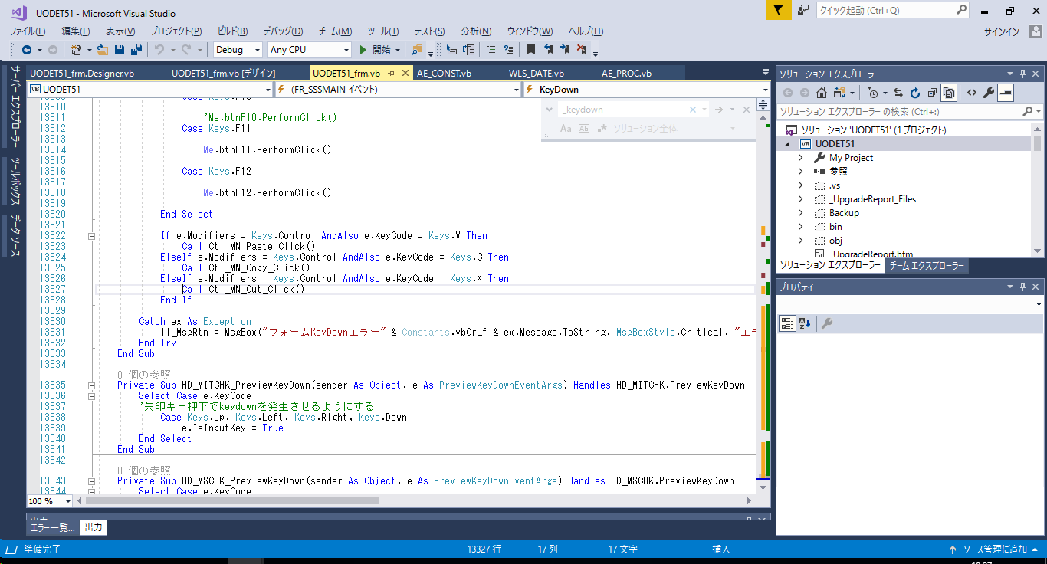
受注系の場合
If e.Modifiers = Keys.Control AndAlso e.KeyCode = Keys.V Then
Call Ctl_MN_Paste_Click()
ElseIf e.Modifiers = Keys.Control AndAlso e.KeyCode = Keys.C Then
Call Ctl_MN_Copy_Click()
ElseIf e.Modifiers = Keys.Control AndAlso e.KeyCode = Keys.X Then
Call Ctl_MN_Cut_Click()
End If

 | Hoặc

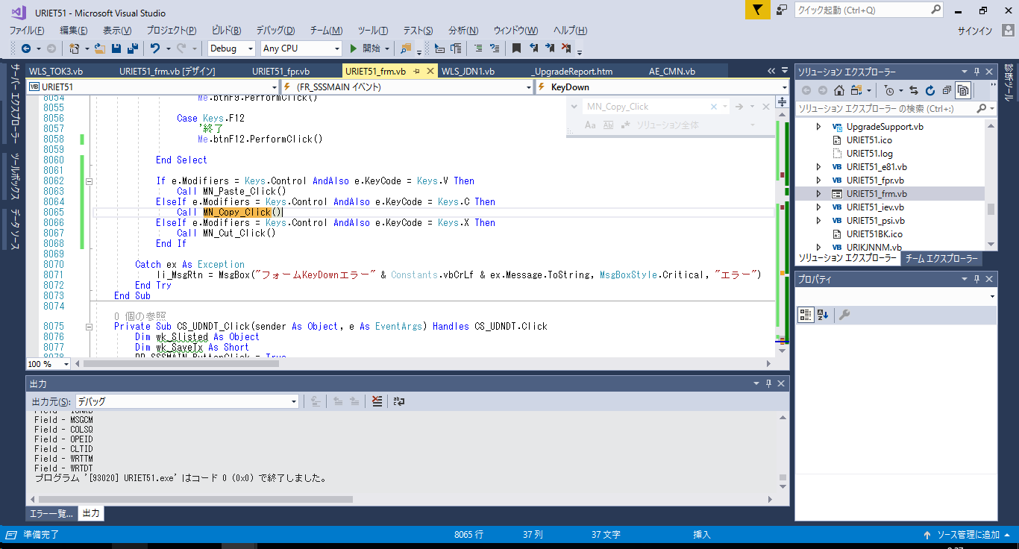

売上系の場合
If e.Modifiers = Keys.Control AndAlso e.KeyCode = Keys.V Then
Call MN_Paste_Click()
ElseIf e.Modifiers = Keys.Control AndAlso e.KeyCode = Keys.C Then
Call MN_Copy_Click()
ElseIf e.Modifiers = Keys.Control AndAlso e.KeyCode = Keys.X Then
Call MN_Cut_Click()
End If
MN_Paste_Click
MN_Copy_Click
MN_Cut_Click の中身を修正（売上登録参照）

 | Trong trường hợp KeyDown event của form không nhận hotke Ctrl + C, Ctrl + V, Ctrl + X thì vào file design của form comment đoạn code phía dưới:

 | Ctrl +C k nhận => comment phần MN_Copy lại
 | Ctrl + V k nhận => comment phần MN_Paste lại
 | Ctrl +X k nhận => comment phần MN_Cut lại

排他制御
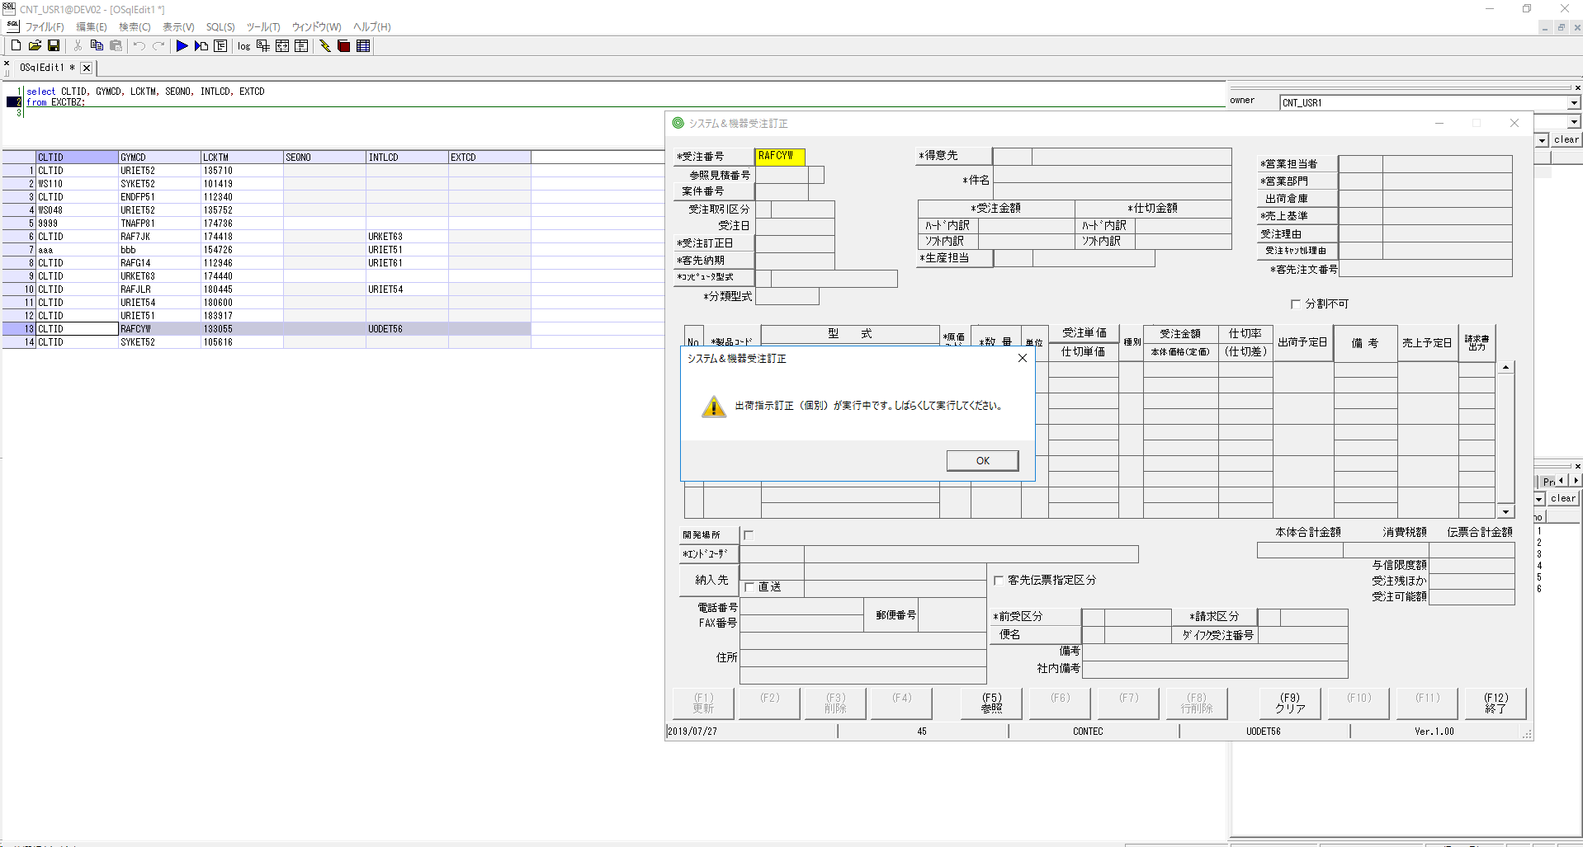
Nội dung:
 | Trong database sẽ tồn tại một bảng có tên là EXCTBZ nhằm mục đích kiểm tra xem ID nào đang được update hay delete gì đó. Và ID(field GYMCD) này sẽ không thể gọi lên từ màn hình có ID đã được set ở field INTLCD

 | Trạng thái data như hình bên dưới:
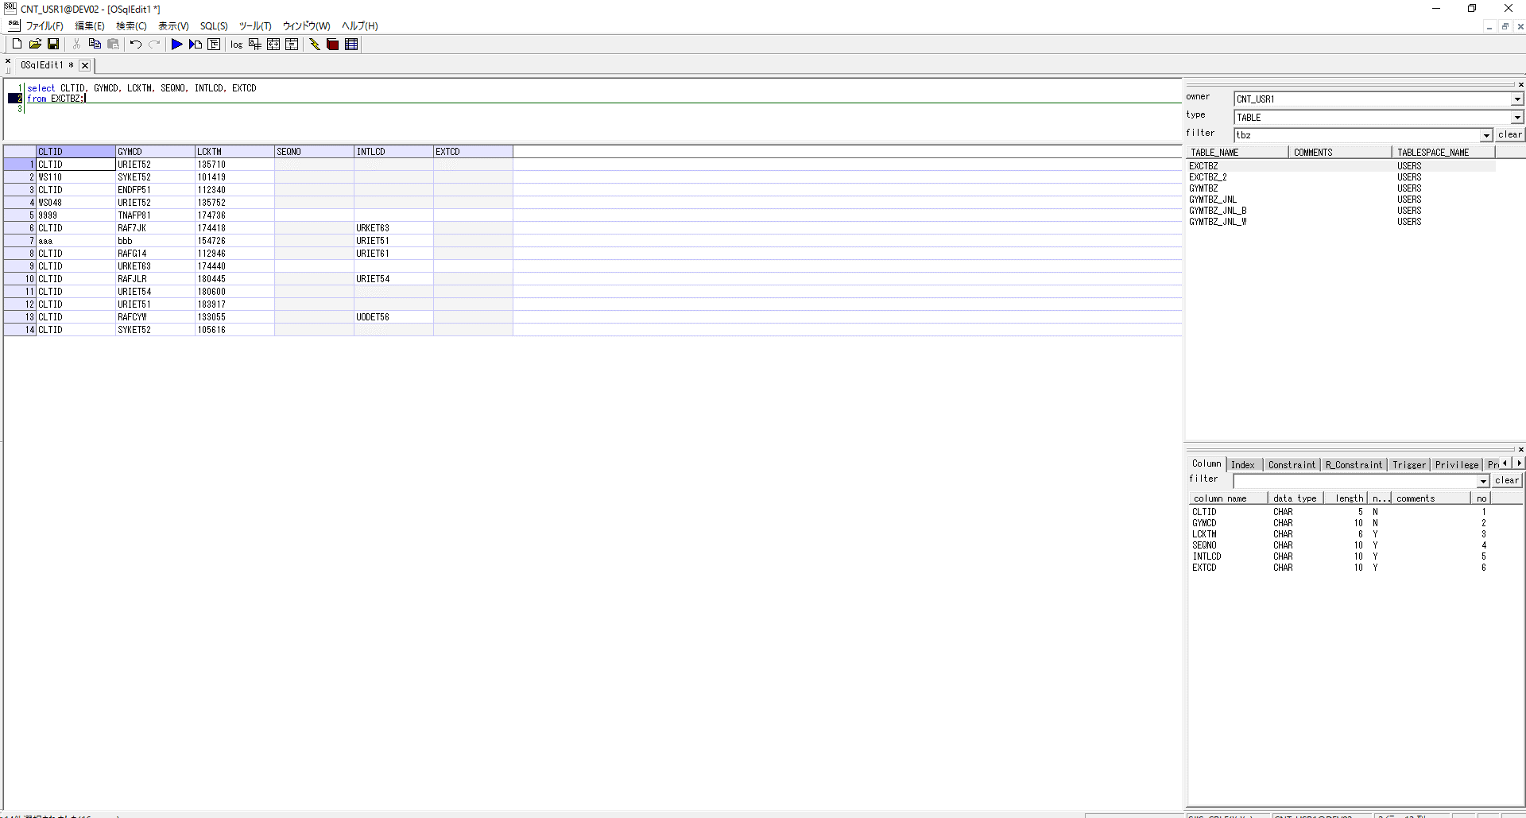

 | Ví dụ
 |  | Ở dòng số 13 ta có field GYMCD có giá trị RAFCYM và field INTLCD có giá trị là UODET56.
 |  | Điều này có nghĩa là khi ta khởi động form có ID là UODET56 lên và nhập ID RAFCYM thì sẽ không được! Tham khảo hình bên dưới

クリアボタン
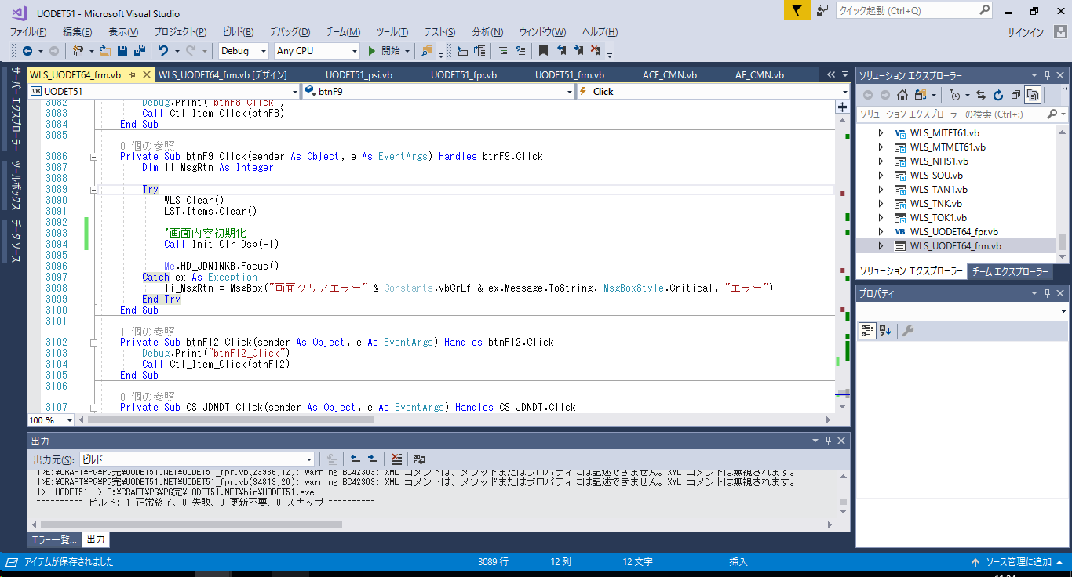
Nội dung
 | Xử lý của nút F9 sẽ gọi hàm clear sẵn có trong source code. Không phải là tự ý set lại text cho textbox thành rỗng hay tương tự vậy.

 | Ví dụ:



 | Thay vào đó đó, ta sẽ gọi hàm clear sẵn có trong source (Hàm Init_Clr_Dsp(-1)).
 | Tùy vào source mà ta tìm và gọi hàm clear ra.

最終行 Tab,Enter
Nội dung:
 | Khách hàng đã thay đổi yêu cầu:
 |  | Ngày trước, các nút Function key là được set TabStop là false, nhưng bây giờ đã đổi lại là set TabStop của thành True
 | Tại control cuối cùng của form thường là textbox,
 |  | khi ta ấn phím Enter thì con trỏ sẽ di chuyển đến nút Function key đang được enable gần nhất.
 |  | khi ta ấn phím Tab thì con trỏ sẽ di chuyển focus vào nút Function key đang được enable gần nhất.
 | (control cuối cùng của form là control đứng ngay trước hàng nút Function và khi ta nhập xong giá trị cho control cuối cùng này thì xử lý liên quan đến insert, update, delete dữ liệu sẽ được tiến hành)
 | Cách xác định control cuối cùng:
 |  | Sau khi fix lỗi control chạy lung tung rồi, thì vị trí di chuyển của con trỏ sẽ chuẩn theo thứ tự từ đầu đến cuối.
 |  | Từ control đầu tiên ta bấm Tab để cho con trỏ tự di chuyển từ control đầu tiên đến control cuối cùng.
 | Ví dụ:
 | Như màn hình phía bên dưới thì control cuối cùng của form là textbox bên cạnh label 社内備考

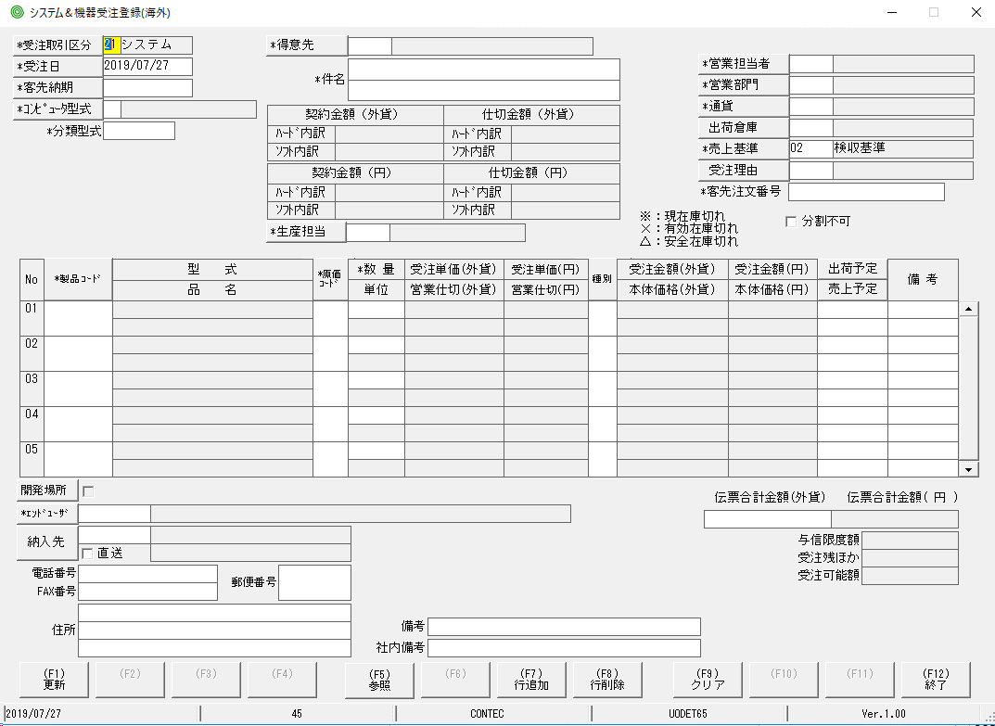

 | Tiến hành focus vào textbox bên cạnh label 社内備考

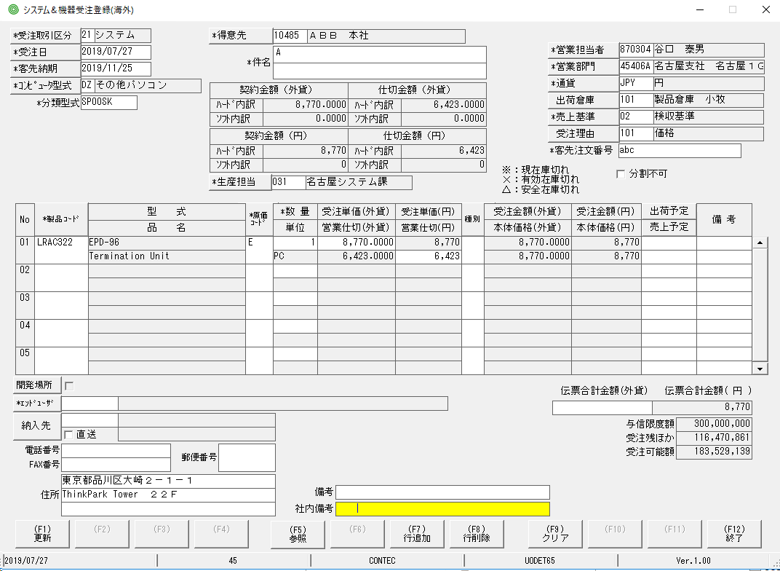

 | Bấm Enter hoặc phím Tab thì con trỏ sẽ nhảy đến vị trí của nút Functionkey gần nhất, ở đây là F1.
 | Giả sử F1 đang bị disbale thì con trỏ sẽ nhảy đến nút Function tiếp theo đang được enable, có thể là F2, F3 ...

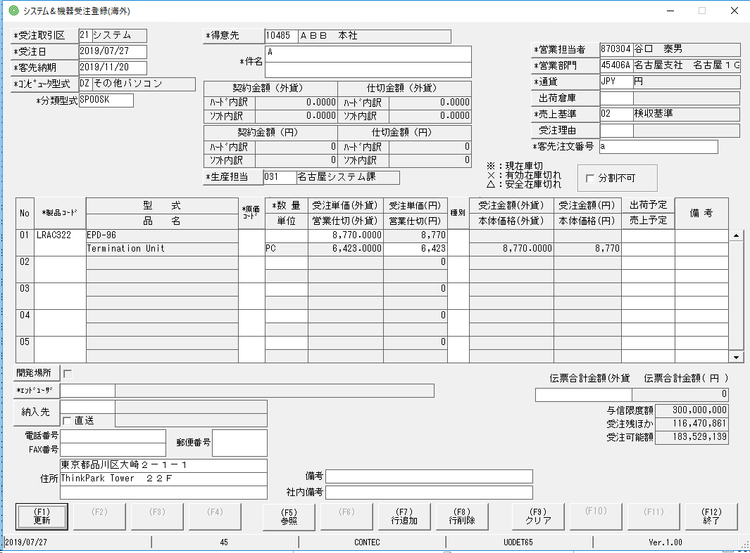

 | Tiếp tục bấm Tab thì vị trí con trỏ sẽ nhảy đến nút F5

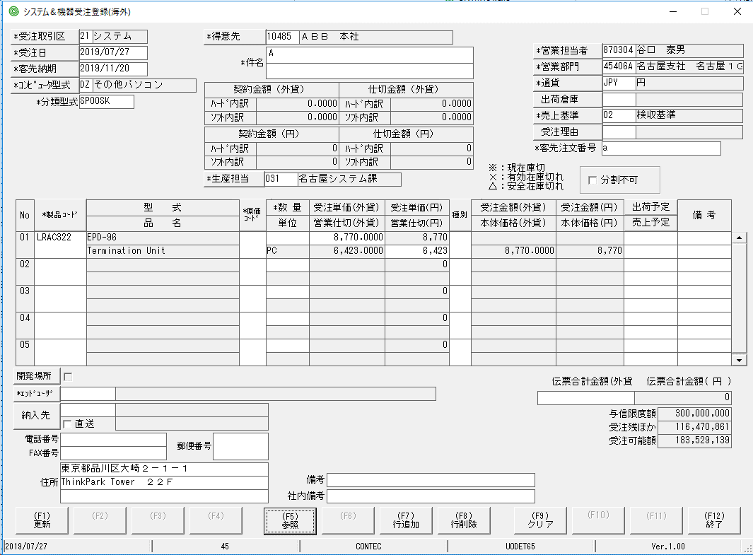

 | Trong trường hợp con trỏ đang focus vào nút F12 ta bấm Tab thì con trỏ sẽ nhảy về vị trí con của control đầu tiên(Control được focus lúc form được khởi động lên)

*Chú ý: | Khi một button đang được fucus thì việc ta bấm phím Enter và việc dùng chuột cick vào nút đó sẽ cho kết quả hoàn toàn giống nhau.
 | Xứ lý check lỗi ở event Leave của control cuối cùng vẫn xảy ra. Nếu xử lý check lỗi này mà không có lỗi gì thì lúc đó con trỏ mới di chuyển tiếp đến các nút function key.
 | Ví dụ:
 |  | Giả sử ta có control cuối cùng là textbox ProductID và ta đang focus vào nó
 |  |  | Khi bấm phím Tab thì các xử lý check lỗi vốn có của textbox này ta không thay đổi. Điều thay đổi ở đây chỉ là khi giá trị được nhập ở textbox là giá trị đúng, không có lỗi thì ta di chuyển con trỏ tới control tiếp theo(Nút function key gần nhất)
 |  |  | Khi bấm phím Enter thì các xử lý check lỗi vốn có của textbox ta cũng không thay đổi. Điều thay đổi là chỉ là nếu giá trị được nhập ở textbox là đúng, không có ỗi thì ta di chuyển con trỏ đến control tiếp theo( nut function key gần nhất)
 | Tại control cuối cùng, khi bấm phím Enter hoặc phím Tab thì xử lý insert, update, delete của nút Functionkey không được phép thực hiện!
 | (các xử lý insert, update, delete của nút Functionkey thường có các message thông báo như kiểu: bạn có muốn thay update hay xóa thông tin không...)

Cách fix tham khảo:
 | Mỗi textbox đều có xử lý riêng cho envet Leave (Lost Focus) của nó, thì tại đây, nếu control đó là control cuối cùng của form thì xử lý tiếp theo sẽ là tiến hành update, insert, delete data.

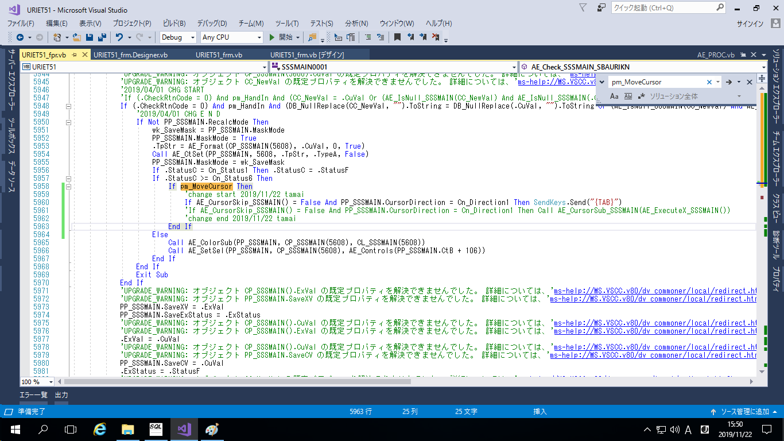
If AE_CursorSkip_SSSMAIN() = False And PP_SSSMAIN.CursorDirection = Cn_Direction1 Then Call AE_CursorSub_SSSMAIN(AE_ExecuteX_SSSMAIN())
↓
If AE_CursorSkip_SSSMAIN() = False And PP_SSSMAIN.CursorDirection = Cn_Direction1 Then SendKeys.Send("{TAB}")
Trong đó Call AE_CursorSub_SSSMAIN(AE_ExecuteX_SSSMAIN() chính là hàm xử lý update ,insert, delete data => ta comment nó lại, thay vào đó là gửi đến form 1 hotkey tab => con trỏ sẽ tự động nhảy đến control có TabIndex lớn hơn tiếp theo
↓

 | Hoặc tại đoạn code thiết lập vị trí con trỏ tiếp theo của control cuối c ùng
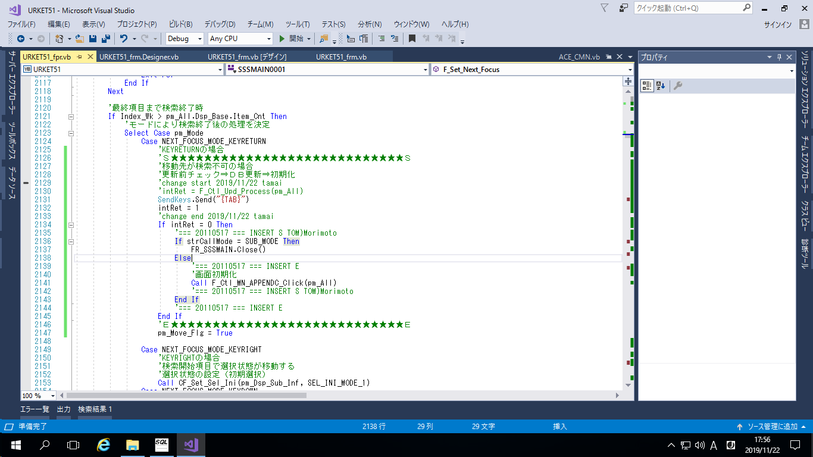
Xử lý update data bị comment lại, thay vào đó tiến hành focus vào nút functionkey gần nhát bằng cách send hotkey Tab.

マウスクリック
Nội dung:
 | Sau khi click chuột trái vào một textbox bất kỳ thì trangj thái của con trỏ sẽ là bôi đen ký tự đầu tiên trong textbox(hoặc cũng có thể là bôi đen toàn bộ nôi dung textbox, tùy thuộc vào textbox)
 | Khởi động giao diện để hiểu rõ hơn
 | E:\CRAFT\CVT起動用バッチ\UODET65
Cách fix:
 | Trong event Mouse Up bỏ phần điều kiện If đi, gọi xử lý bên trong lệnh If ra.
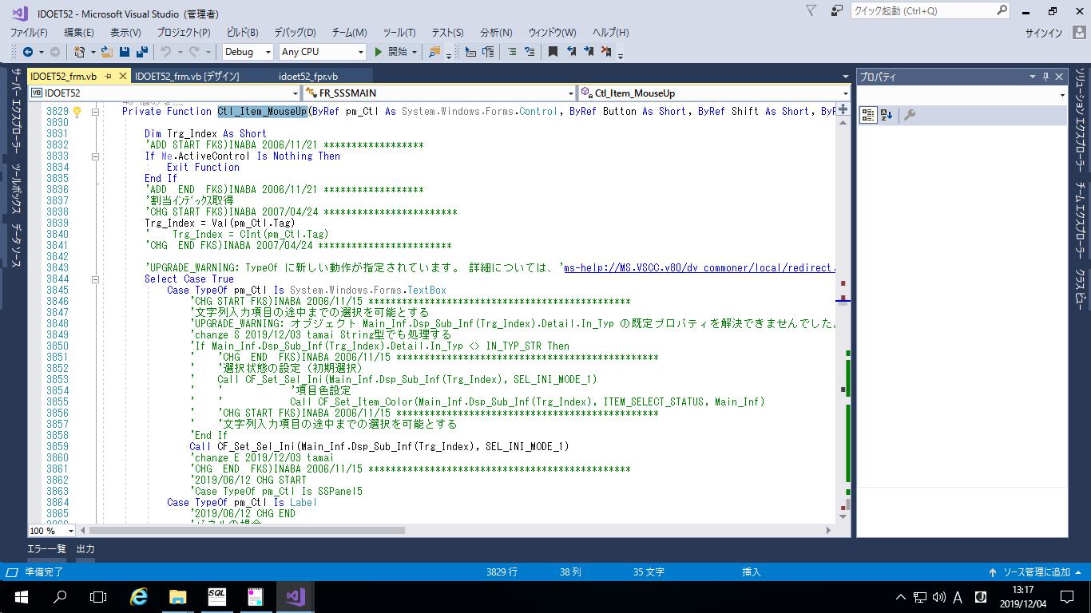

 | Hoặc

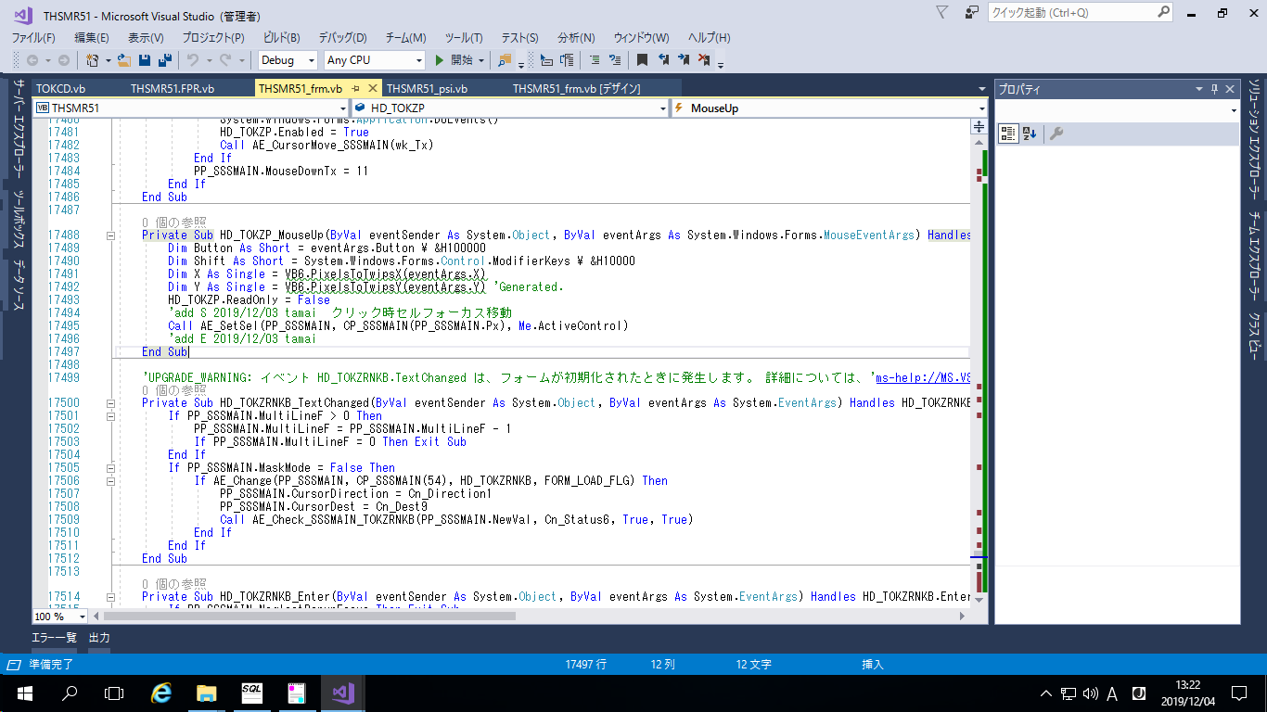
Call AE_SetSel(PP_SSSMAIN, CP_SSSMAIN(PP_SSSMAIN.Px), Me.ActiveControl)

変換されていないステートメント
Nội dung:
 | Khi visual stduio convert source code từ VB6 qua VB.NET thì thỉnh thoảng có một vài đoạn code bị bỏ sót
 | Những đoạn code bị bỏ sót sẽ được thêm chữ 変換されていないステートメント

Cách fix:
 | Search toàn bộ solution với từ khóa 変換されていない sẽ tìm thấy những dòng code bị sót.
 | Sau đó mở source code ban đầu(source code của VB6) tìm đến đúng dòng code đấy rồi thêm vào chỗ bị thiếu nằm trong source code VB.net
 | Trường hợp đoạn code sau khi copy từ VB6 qua VB.net bị lỗi thì tiến hành tìm đoạn code tương tự như vậy ở các task đã hoàn thành rồi sửa.
Ví dụ:
 | Trong hình đoạn gọi hàm intRet = DSPMSGCM_SEARCH(strMSGKBN, LC_strPG_ID, NotHINCD, Mst_Inf) ở VB6 khi chuyển qua VB.net đang bị bỏ sót
 | Ta copy đoạn gọi hàm từ bên VB6 qua bên VB.net. Nếu có lỗi thì tìm đoạn code xử lý giống như vậy ở các task đã hoàn thành tham khảo rồi sửa.
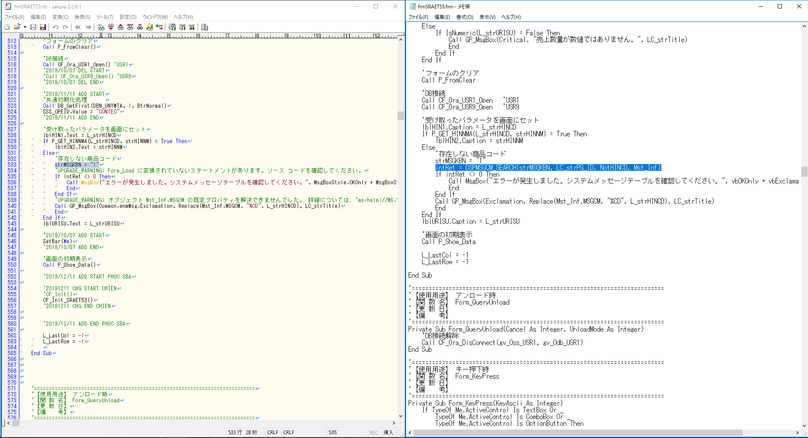
VB6
VB.NET

データベース
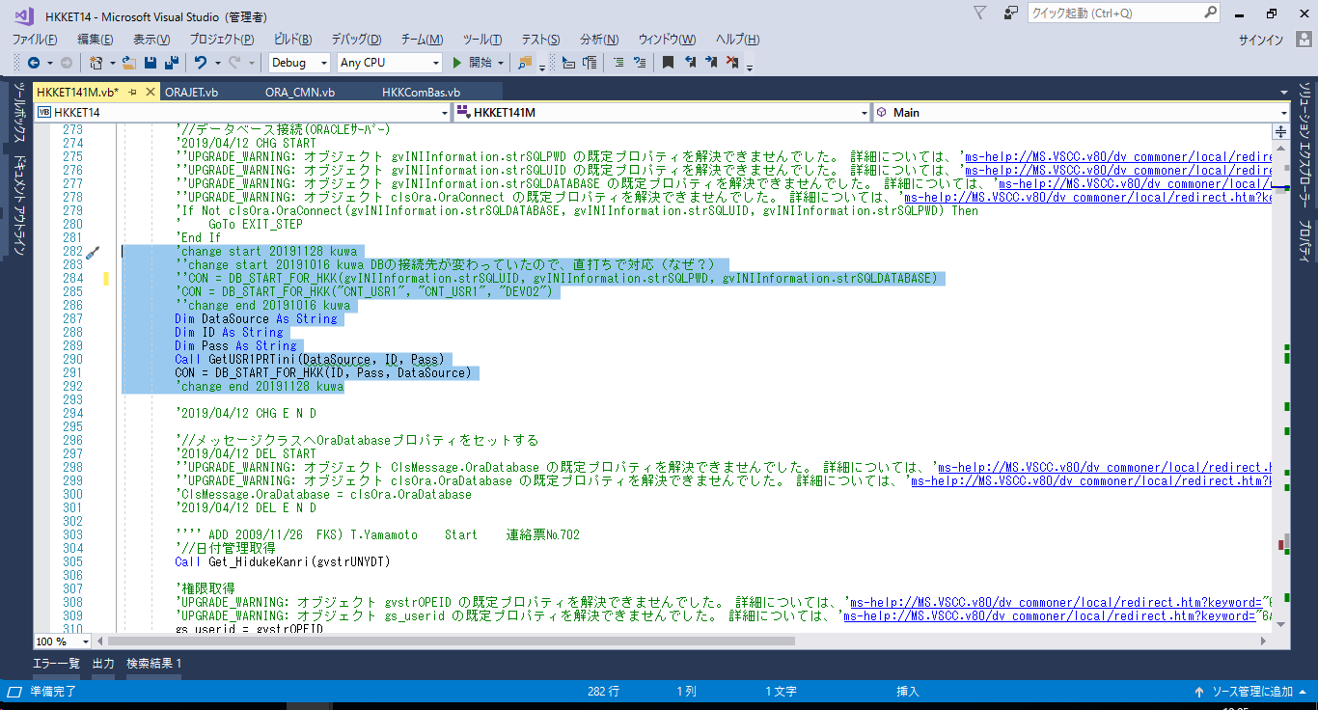
Nội dung:
 | Các thông tin liên quan đến database cần phải được lấy từ file SSSWIN.ini để sau này nếu có thay đổi databse thì ta chỉ việc thay đổi nội dung file SSSWIN.ini là được.
 | tuy nhiên một vài chỗ đang bị cố định bằng các chuỗi như "DEV02", "DEV09" …
 | Nên cần phải sửa lại những cố đang bị cố định
Cách fix:
 | Có thể tìm kiếm bằng các từ khóa: DEV02 CNJ_ODBCCNT_USR GENKA_USR rồi sửa lại những chỗ đang bị cố định đấy
 | Trong hình bên dưới thì DataSouce, ID, Password đều được lấy từ file SSSWIN.ini

